关系图
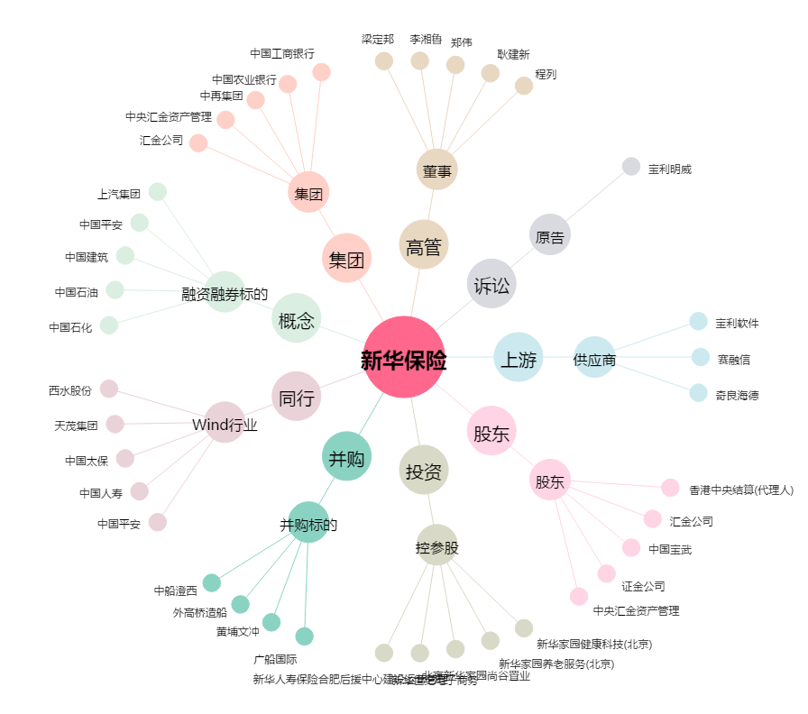
新华保险[601336.SH] - 关系概览图

